关系图
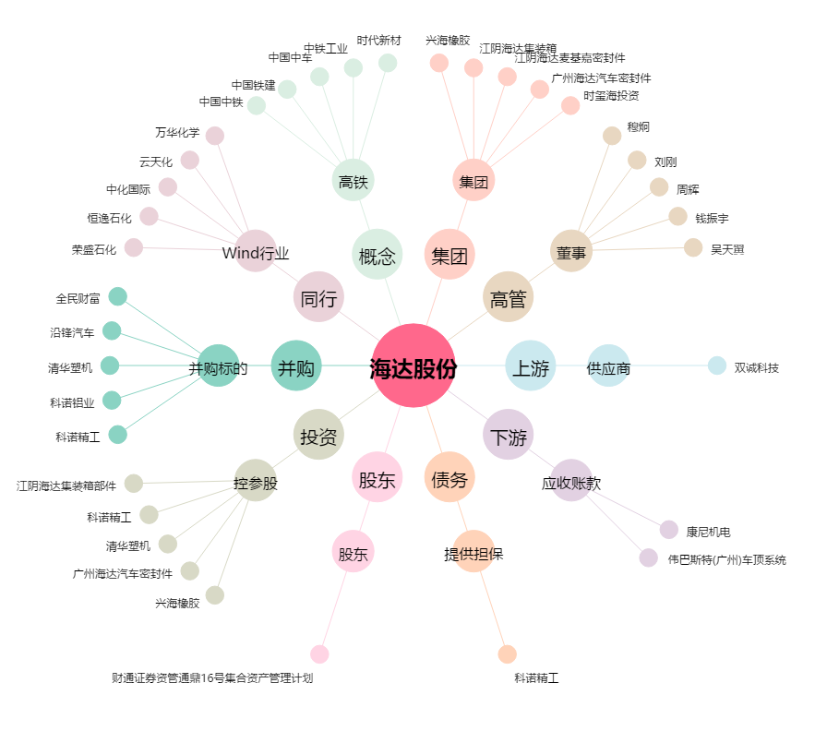
海达股份[300320.SZ] - 关系概览图

